상품제안서
타거스 캘리포니아 여성 미니백팩 12인치 | 상품코드: S22678

 |  |  |  |  |  |  | 02-713-8555 | www.synergygift.co.kr
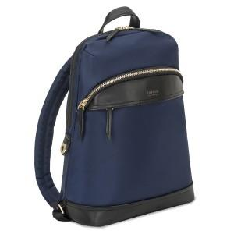 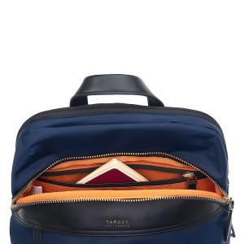 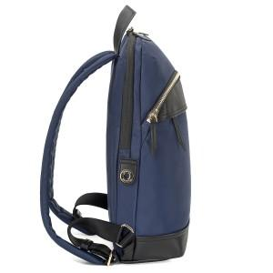

【상세/제작정보】

【인쇄/포장옵션】 | 실크 / 포장불가능

【공급단가】 | 수량 | 20~ | 50~ | 100~ | 300~ | 500~
*VAT별도 | 네이비 | 45,320원 | 44,620원 | 43,580원 | 41,830원 | 40,090원

【상품 URL】 | https://www.synergygift.co.kr:443/src/goods_detail.php?gdno=22678

